F1
FICHE DE RECETTE

Houmous lentilles corail

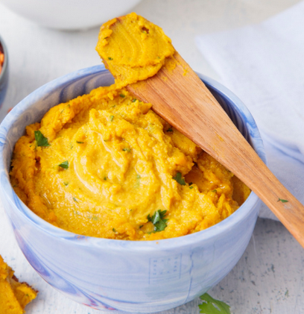
Type de recette | Tartinade
Nombre de portions | 10
Temps de préparation
Temps de cuisson
Temps de refroidissement
Coût matières total (HT) :
Coefficient multiplicateur :
Prix / Portion (HT) :

INGRÉDIENTS

PRODUIT | UNITÉ | QUANTITÉ | PUHT | PTHT
Lentilles corail | 150 | Gr
Eau | 450 | ML
Curcuma | 2 | Càs
Feuille de laurier | 2 | Pce
Curry | 2 | Càs
Huile d'olive | 60 | Ml
Tahini | 1 | Càc

TOTAL

DESCRIPTION DE LA RECETTE

1. Cuire les lentilles avec l'eau, le curcuma et le laurrier. 2. Quand la lentille est en purée, ajouter le curry et arrêter la cuisson. (La préparation doit avoir la consistance d'une purée). 4. Mettre la préparation en cellule et refroidir rapidement. 5. Ajouter deux cuillères à soupe d'huile d'olive, le tahini, le sel et le poivre.

